상품제안서
도롱이 아동용 레인코트 | 상품코드: S29273

 |  |  |  |  |  |  | 02-713-8555 | www.synergygift.co.kr
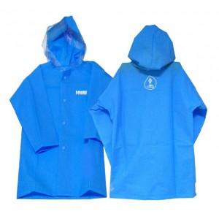 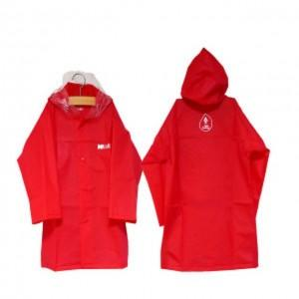

【상세/제작정보】

【인쇄/포장옵션】 | 실크 / OPP(비닐)

【공급단가】 | 수량 | 50~ | 100~ | 500~ | 1,000~ | 2,000~
*VAT별도 | 3~5세 | 11,050원 | 10,880원 | 10,620원 | 10,200원 | 9,770원
 | 6~8세 | 11,050원 | 10,880원 | 10,620원 | 10,200원 | 9,770원
 | 9~11세 | 11,050원 | 10,880원 | 10,620원 | 10,200원 | 9,770원

【상품 URL】 | https://www.synergygift.co.kr:443/src/goods_detail.php?gdno=29273

